S4
Caso práctico | Pregunta 1: Con una base de cálculo 30/360, la tasa forward que pactaría Jairo es: |  | Pregunta 2: Magnitud y motivo principal que explicaría diferencia entre repo implícito y tasa de devaluación: |  | Pregunta 3: Calcule la rentabilidad de la inversión sintética que se podría construir con futuros: |  |  | Pregunta 4: Criterios que Jairo tendría en cuenta para elegir entre el CDT y la inversión sintética: |  | Pregunta 5: Si el margen inicial de los futuros es 40%, y el de mantenimiento 50% sobre tal garantía: |  |  | Pregunta 6: Si una de las SCB le ofrece a Jairo un repo implícito de 0% a 90 días, es debido a que tal SCB:
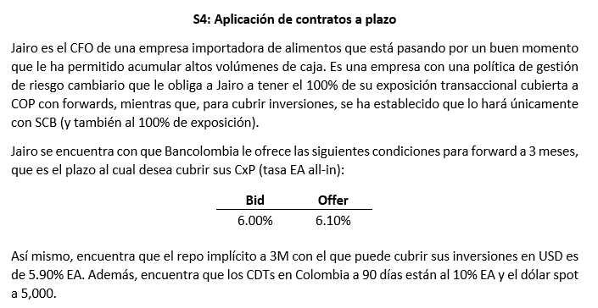
 | A | 5,000 | A | 10 pb; el mercado de futuros descuenta una versión más bajista del dólar | A | 10.90% |  | A | Rentabilidad y operatividad | A | Habría llamado a margen si el dólar sube 22% |  | A | Tiene una expectativa alcista fuerte sobre el dólar spot
 | B | 4,925 | B | 10 pb; los cargos de crédito | B | 11.20% |  | B | Rentabilidad e impuestos | B | No habría llamado a margen si el dólar sube |  | B | Necesita para sí misma futuros de venta dada su posición de riesgo ante el mercado
 | C | 5,075 | C | 20 pb; los cargos de crédito | C | 11.40% |  | C | Rentabilidad, impuestos, liquidez y operatividad | C | Puede haber llamado a margen si sube o baja el dólar 22% |  | C | Quiere ganarse como sea el flujo de cobertura de inversiones de Jairo

 | Spot |  | Repo |  |  | Tasa TD |  |  |  | Plazo |  | Llamado a margen
 | Años |  | Devl. |  |  | Repo |  |  |  | Repo |  | Variación
 | Devl. |  | Dif. |  |  | Sintético |  |  |  | Spot |  | Px
 | Forward |  |  |  |  |  |  |  |  | Futuro |  | Var. %
 |  |  |  |  |  | TD | Sintético
 |  |  |  |  |  | Nominal | Nominal |  |  | M. Inicial |  | Prueba
 |  |  |  |  |  | Spot | Repo |  |  | M. Mnto
 |  |  |  |  |  | Rent. | Plazo
 |  |  |  |  |  | Plazo | Futuro
 |  |  |  |  |  | VF (USD) | VF (COP)

 |  |  |  |  |  | Ret. Nom.
 |  |  |  |  |  | Ret. EA

